계산작업
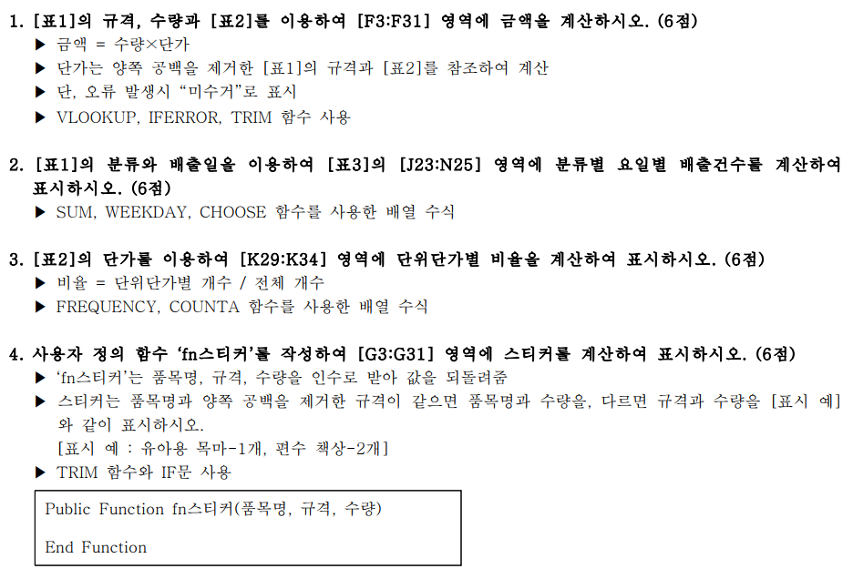
[표1] |  |  |  |  |  |  | [표2] 단가표
분류 | 품목명 | 규격 | 수량 | 배출일 | 금액 | 스티커 | 분류 | 품목명 | 규격 | 단가 | 순위
유아아동류 | 유아용 목마 | 유아용 목마 | 1 | 2022-05-03 | 2,000 | 유아용 목마-1개 | 스포츠류 | 헬스기구 | 5kg 이상 헬스기구 | 6,000 | ★TOP6
가구류 | 책상 | 편수 책상 | 2 | 2022-05-02 | 8,000 | 편수 책상-2개 | 스포츠류 | 헬스기구 | 5kg 이하 헬스기구 | 4,000
가구류 | 책꽂이 | 2단이하 책장 | 1 | 2022-05-10 | 2,000 | 2단이하 책장-1개 | 스포츠류 | 헬스자전거 | 헬스자전거 | 4,000
가구류 | 책꽂이 | 3단이상 책장 | 1 | 2022-05-16 | 3,000 | 3단이상 책장-1개 | 스포츠류 | 런닝머신 | 런닝머신 | 18,000 | ★TOP1
가구류 | 침대 | 1인용 침대 | 1 | 2022-05-12 | 13,000 | 1인용 침대 -1개 | 유아아동류 | 유모차 | 1인용 유모차 | 2,000
가구류 | 침대 | 2인용 침대 | 4 | 2022-05-27 | 68,000 | 2인용 침대-4개 | 유아아동류 | 유모차 | 2인용 유모차 | 3,000
가구류 | 가구류 | 편수 책상 | 1 | 2022-05-09 | 4,000 | 편수 책상-1개 | 유아아동류 | 인형, 장난감 | 인형, 장난감 개당 | 1,000
유아아동류 | 유모차 | 2인용 유모차 | 4 | 2022-05-18 | 12,000 | 2인용 유모차-4개 | 유아아동류 | 유아용 목마 | 유아용 목마 | 2,000
유아아동류 | 인형, 장난감 | 인형, 장난감 개당 | 1 | 2022-05-09 | 1,000 | 인형, 장난감 개당-1개 | 유아아동류 | 유아용 자동차 | 유아용 자동차 | 2,000
스포츠류 | 헬스자전거 | 헬스자전거 | 3 | 2022-05-12 | 12,000 | 헬스자전거-3개 | 가구류 | 책상 | 양수 책상 | 7,000 | ★TOP5
가구류 | 침대 | 1인용 매트리스만 | 4 | 2022-05-25 | 20,000 | 1인용 매트리스만 -4개 | 가구류 | 책상 | 편수 책상 | 4,000
유아아동류 | 유아용 자동차 | 유아용 자동차 | 4 | 2022-05-13 | 8,000 | 유아용 자동차-4개 | 가구류 | 책꽂이 | 2단이하 책장 | 2,000
가구류 | 책꽂이 | 3단이상 책장 | 5 | 2022-05-23 | 15,000 | 3단이상 책장-5개 | 가구류 | 책꽂이 | 3단이상 책장 | 3,000
가구류 | 침대 | 1인용 침대 | 1 | 2022-05-19 | 13,000 | 1인용 침대-1개 | 가구류 | 침대 | 1인용 침대 | 13,000 | ★TOP3
가구류 | 가구류 | 편수 책상 | 1 | 2022-05-06 | 4,000 | 편수 책상-1개 | 가구류 | 침대 | 2인용 침대 | 17,000 | ★TOP2
유아아동류 | 유아용 자동차 | 유아용 자동차 | 1 | 2022-05-27 | 2,000 | 유아용 자동차-1개 | 가구류 | 침대 | 1인용 매트리스만 | 5,000
가구류 | 책상 | 양수 | 5 | 2022-05-19 | 미수거 | 양수-5개 | 가구류 | 침대 | 2인용 매트리스만 | 8,000 | ★TOP4
가구류 | 침대 | 2인용 침대 | 1 | 2022-05-16 | 17,000 | 2인용 침대-1개
가구류 | 침대 | 1인용 매트리스만 | 5 | 2022-05-25 | 25,000 | 1인용 매트리스만-5개 | [표3] 분류별 요일별 배출건수
스포츠류 | 헬스기구 | 5kg 이상 헬스기구 | 4 | 2022-05-23 | 24,000 | 5kg 이상 헬스기구-4개 | 분류 | 월 | 화 | 수 | 목 | 금
스포츠류 | 런닝머신 | 런닝머신 | 3 | 2022-05-23 | 54,000 | 런닝머신-3개 | 스포츠류 | 2 | 0 | 0 | 1 | 1
가구류 | 침대 | 1인용 | 4 | 2022-05-24 | 미수거 | 1인용-4개 | 유아아동류 | 1 | 1 | 1 | 1 | 2
가구류 | 책꽂이 | 2단이하 책장 | 1 | 2022-05-05 | 2,000 | 2단이하 책장-1개 | 가구류 | 7 | 4 | 2 | 4 | 2
유아아동류 | 유모차 | 1인용 유모차 | 5 | 2022-05-12 | 10,000 | 1인용 유모차-5개
가구류 | 책상 | 양수 책상 | 5 | 2022-05-02 | 35,000 | 양수 책상-5개 | [표4] 단위단가별 비율
가구류 | 가구류 | 편수 책상 | 3 | 2022-05-24 | 12,000 | 편수 책상-3개 | 단가 |  | 비율
가구류 | 책꽂이 | 2단이하 책장 | 3 | 2022-05-30 | 6,000 | 2단이하 책장-3개 | 0 이상 ~ | 1000 이하 | 6%
스포츠류 | 헬스기구 | 5kg 이하 헬스기구 | 4 | 2022-05-13 | 16,000 | 5kg 이하 헬스기구-4개 | 1001 이상 ~ | 3000 이하 | 35%
가구류 | 책꽂이 | 3단이상 책장 | 3 | 2022-05-31 | 9,000 | 3단이상 책장-3개 | 3001 이상 ~ | 5000 이하 | 24%
 |  |  |  |  |  |  | 5001 이상 ~ | 10000 이하 | 18%
 |  |  |  |  |  |  | 10001 이상 ~ | 15000 이하 | 6%
 |  |  |  |  |  |  | 15001 이상 ~ | 20000 이하 | 12%

분석작업-1
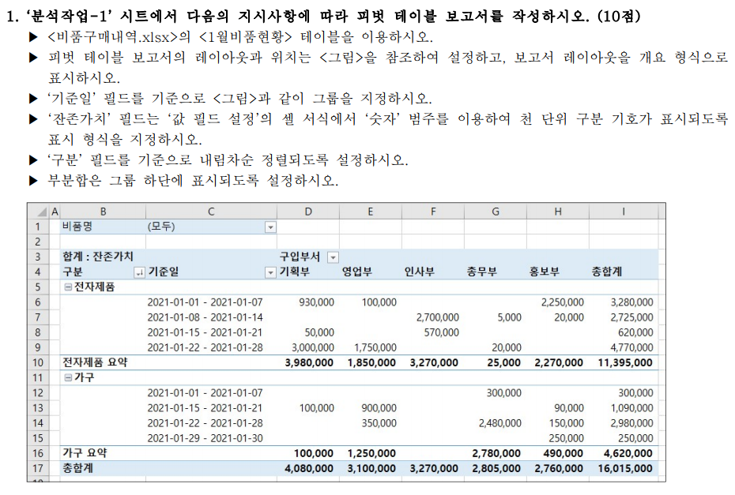
비품명 | (모두)

합계 : 잔존가치 |  | 구입부서
구분 | 일(기준일) | 기획부 | 영업부 | 인사부 | 총무부 | 홍보부 | 총합계
전자제품
 | 2021-01-01 - 2021-01-07 | 930,000 | 100,000 |  |  | 2,250,000 | 3,280,000
 | 2021-01-08 - 2021-01-14 |  |  | 2,700,000 | 5,000 | 20,000 | 2,725,000
 | 2021-01-15 - 2021-01-21 | 50,000 |  | 570,000 |  |  | 620,000
 | 2021-01-22 - 2021-01-28 | 3,000,000 | 1,750,000 |  | 20,000 |  | 4,770,000
전자제품 요약 |  | 3,980,000 | 1,850,000 | 3,270,000 | 25,000 | 2,270,000 | 11,395,000
가구
 | 2021-01-01 - 2021-01-07 |  |  |  | 300,000 |  | 300,000
 | 2021-01-15 - 2021-01-21 | 100,000 | 900,000 |  |  | 90,000 | 1,090,000
 | 2021-01-22 - 2021-01-28 |  | 350,000 |  | 2,480,000 | 150,000 | 2,980,000
 | 2021-01-29 - 2021-01-30 |  |  |  |  | 250,000 | 250,000
가구 요약 |  | 100,000 | 1,250,000 |  | 2,780,000 | 490,000 | 4,620,000
총합계 |  | 4,080,000 | 3,100,000 | 3,270,000 | 2,805,000 | 2,760,000 | 16,015,000

기타작업-2
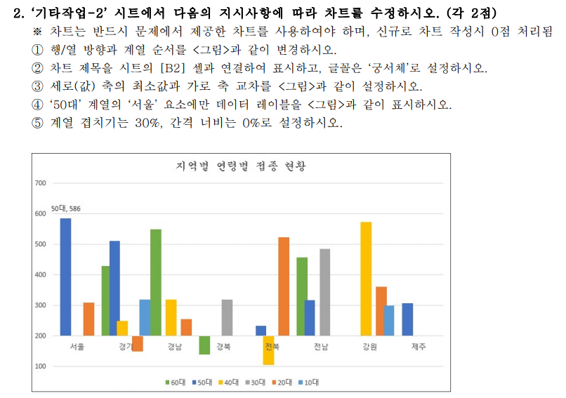
[표1] | 지역별 연령별 접종 현황
 | 10대 | 20대 | 30대 | 40대 | 50대 | 60대
서울 |  | 310 |  |  | 586
경기 | 320 | 150 |  | 250 | 512 | 430
경남 |  | 255 |  | 320 |  | 550
경북 |  |  | 320 |  |  | 139
전북 |  | 524 |  | 106 | 234
전남 |  |  | 486 |  | 318 | 457
강원 | 299 | 362 |  | 574
제주 |  |  |  |  | 307

지역별 연령별 접종 현황
 | 60대 | 50대 | 40대 | 30대 | 20대 | 10대
서울 |  | 586 |  |  | 310
경기 | 430 | 512 | 250 |  | 150 | 320
경남 | 550 |  | 320 |  | 255
경북 | 139 |  |  | 320
전북 |  | 234 | 106 |  | 524
전남 | 457 | 318 |  | 486
강원 |  |  | 574 |  | 362 | 299
제주 |  | 307

기타작업-3
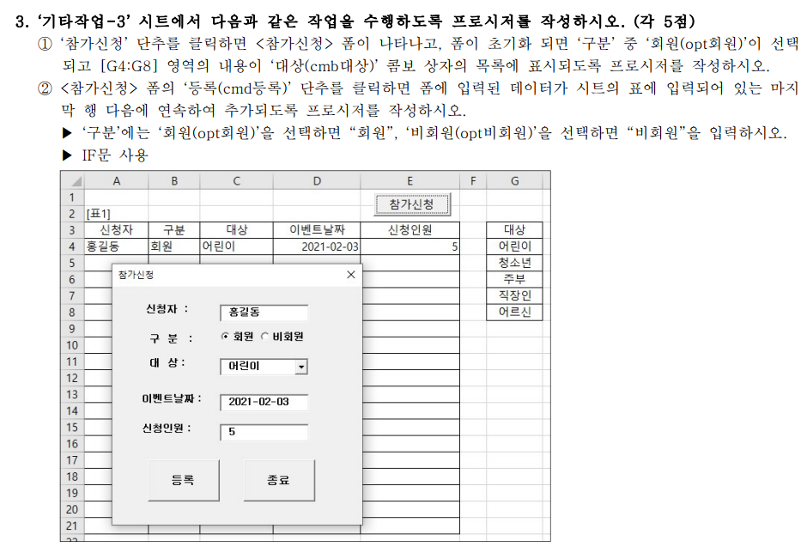
[표1]
신청자 | 구분 | 대상 | 이벤트날짜 | 신청인원 | 대상
홍길동 | 회원 | 어린이 | 2021-02-03 | 5 | 어린이
 |  |  |  |  | 청소년
 |  |  |  |  | 주부
 |  |  |  |  | 직장인
 |  |  |  |  | 어르신

